tulos
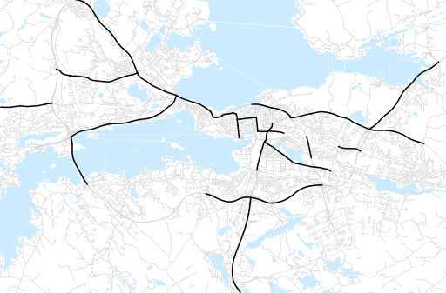
Otsikko | elokuu 2019
Tilasto | liikennesuorite
Laskenta-aineisto | Kuukauden konstruoitu keskivuorokausiliikenne
Laskentajakso | 09.18 - 08.19
Viikonpäivät
Aikaväli
Vertailujakso

 | syyskuu-18 | lokakuu-18 | marraskuu-18 | joulukuu-18 | tammikuu-19 | helmikuu-19 | maaliskuu-19 | huhtikuu-19 | toukokuu-19 | kesäkuu-19 | heinäkuu-19 | elokuu-19
Liikennesuorite | 1,732,475 | 1,680,280 | 1,684,520 | 1,617,587 | 1,540,543 | 1,579,284 | 1,626,045 | 1,690,629 | 1,749,687 | 1,735,637 | 1,649,707 | 1,775,798

Kuukausiraportti

